技能表
技能id | 技能名称 | 技能图标 | 技能描述 | 技能等级 | 最高等级 | mp消耗 | 冷却时间 | 技能发动类型 | 技能射程 | 施放类型 | 释放范围值 | 目标数 | 击退值 | buffer1 | buffer2 | buffer3
字符串 | 文本 | 字符串 | 文本 | 数值 | 数值 | 数值 | 数值 | 单选 | 数值 | 单选 | 数值 | 数值
 |  |  |  |  |  |  | s | 0：主动 1：被动 2：激活式 |  | 1.对自身释放 2.对当前目标释放 4.对全局随机释放 5.对已方随机释放 6.对敌方随机释放 7.对地扇形范围释放 8.对地圆形范围释放 | 非扇形或圆形释放类型则不填 |  |  | buffer表id | buffer表id | buffer表id

Skill_10001 | 分裂 | Skill_image_10001 | 激发潜能，快速分裂出一个有自身当前40%生命值和能力的个体参与战斗，分裂的个体无法使用技能。 | 1 | 5 | 20 | 25 | 0 | 0 | 1 | 0 | 1 | 1 | buff_10001 | 0 | 0 | 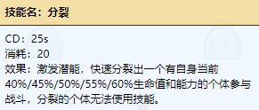
skill_10002 | 迸发 | Skill_image_10002 | 下一次普通攻击能造成范围伤害，对目标及范围内敌人造成100%伤害。 | 1 | 5 | 5 | 7 | 0 | 0 | 1 | 0 | 1 | 1 | buff_10002 | buff_10003 | buff_10004 | 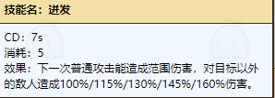
skill_10003 | 弹射 | Skill_image_10003 | 下一次普通攻击能对目标及目标最近的敌人造成130%的伤害 | 1 | 3 | 7 | 10 | 0 | 5 | 1 | 0 | 1 | 1 | buff_10004 | buff_10005 | 0 | 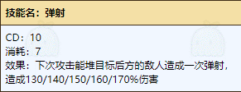
skill_10004 | 自愈 | skll_image_10004 | 激发体内的活性分子高速自我治愈，恢复80生命值+已损失生命值的35。 | 1 | 5 | 16 | 18 | 0 | 0 | 1 | 0 | 1 | 0 | buff_10006 | buff_10007 | 0 | 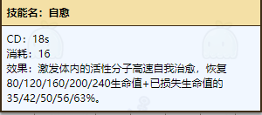
skill_10005 | 喷射 | skill_image_10005 | 快速喷射出物体，随机攻击3个目标，对单体造成80%伤害 | 1 | 5 | 7 | 8 | 0 | 5 | 6 | 0 | 3 | 1 | buff_10008 | 0 | 0 | 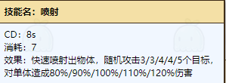
skill_10006 | 治疗 | skill_image_10006 | 对友方释放出治疗伤口的气体，恢复我方受伤比例最高的单位120+攻击力*1的生命力。 | 1 | 5 | 16 | 14 | 0 | 10 | 2 | 0 | 1 | 0 | buff_10009 | buff_10010 | 0 | 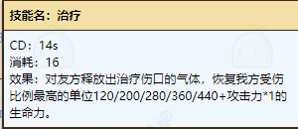
skill_10007 | 重击 | skill_image_10007 | 集中力气进行一次攻击，下次攻击造成210%伤害，并击退目标 | 1 | 5 | 7 | 8 | 0 | 0 | 1 | 0 | 1 | 2 | buff_10011 | 0 | 0 | 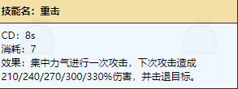
skill_10008 | 嘲讽 | skill_image_10008 | 吸引周围的敌人的仇恨3秒，使得敌人攻击自己。 | 1 | 5 | 12 | 17 | 0 | 0 | 8 | 2 | -1 | 0 | buff_10012 | 0 | 0 | 